상품제안서
뽀득 핸드 손 소독제 휴대용 손 청결제 세정제 100ml b1009 | 상품코드: F20858

 |  |  |  |  |  |  | 02-412-0044 | www.easy1.co.kr
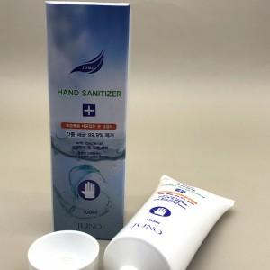

【상세/제작정보】

【인쇄/포장옵션】 | / 시판박스

【공급단가】 | 수량 | 300~ | 500~ | 1,000~ | 3,000~ | 5,000~
*VAT별도 | 단가 | 1,400원 | 1,350원 | 1,300원 | 1,250원 | 1,200원

【상품 URL】 | https://dev.easy1.co.kr:443/src/goods_detail.php?gdno=20858

